轨道交通4号线
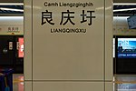
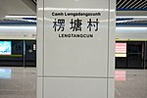
站点
洪运路
那历村
那洪立交
金阳路
通源路
大沙田
金象大道
五象岭
玉象路
总部基地
飞龙路
体育中心西
体育中心东
良庆大桥南
良庆圩
楞塘村
五象火车站
清平坡
龙岗

